自定义格式
 | 业务员1 | 业务员2 | 业务员3 | 业务员4 | 业务员5 | 业务员6
1月 | 198,977 | 618,301 | 235,925 | 476,207 | 859,905 | 292,820
2月 | 141,952 | 167,480 | 622,444 | 481,682 | 578,353 | 372,347
3月 | 657,720 | 467,241 | 771,793 | 224,397 | 140,219 | 908,351
4月 | 416,507 | 511,969 | 937,670 | 664,496 | 913,233 | 771,127

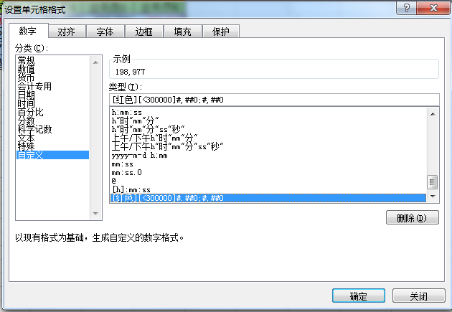
1、选中需要操作的B2:G5单元格区域
2、Ctrl+1快捷键
[红色][<300000]#,##0;#,##0

